Sheet1
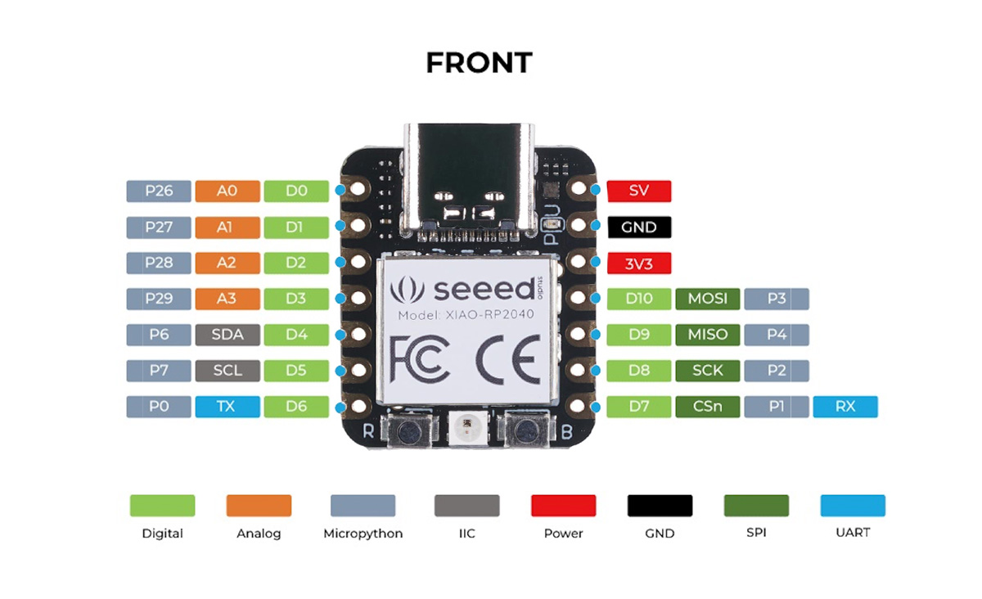
GPIO | Function |  |  |  |  |  |  |  |  | Seeed Studio XIAO RP2040 pin definitions and functions |  |  |  |  | BOOT
 | F1 | F2 | F3 | F4 | F5 | F6 | F7 | F8 | F9 |  |  |  |  |  | JTAG/SWD
0 | SPI0 RX | UART0 TX | I2C0 SDA | PWM0 A | SIO | PIO0 | PIO1 |  | USB OVCUR DET |  | D6 | PIN_SERIAL1_TX |  |  | UART
1 | SPI0 CSn | UART0 RX | I2C0 SCL | PWM0 B | SIO | PIO0 | PIO1 |  | USB VBUS DET |  | D7 | PIN_SERIAL1_RX | CSn |  | SPI
2 | SPI0 SCK | UART0 CTS | I2C1 SDA | PWM1 A | SIO | PIO0 | PIO1 |  | USB VBUS EN |  | D8 |  | SCK |  | ALL PWM
3 | SPI0 TX | UART0 RTS | I2C1 SCL | PWM1 B | SIO | PIO0 | PIO1 |  | USB OVCUR DET |  | D10 |  | MOSI |  | USB
4 | SPI0 RX | UART1 TX | I2C0 SDA | PWM2 A | SIO | PIO0 | PIO1 |  | USB VBUS DET |  | D9 |  | MISO |  | Analog
5 | SPI0 CSn | UART1 RX | I2C0 SCL | PWM2 B | SIO | PIO0 | PIO1 |  | USB VBUS EN |  |  |  |  |  | IIC
6 | SPI0 SCK | UART1 CTS | I2C1 SDA | PWM3 A | SIO | PIO0 | PIO1 |  | USB OVCUR DET |  | D4 |  | SDA |  | Digital
7 | SPI0 TX | UART1 RTS | I2C1 SCL | PWM3 B | SIO | PIO0 | PIO1 |  | USB VBUS DET |  | D5 |  | SCL |  | GPIO
8 | SPI1 RX | UART1 TX | I2C0 SDA | PWM4 A | SIO | PIO0 | PIO1 |  | USB VBUS EN |  |  |  |  |  | QTouch
9 | SPI1 CSn | UART1 RX | I2C0 SCL | PWM4 B | SIO | PIO0 | PIO1 |  | USB OVCUR DET |  |  |  |  |  | LED
10 | SPI1 SCK | UART1 CTS | I2C1 SDA | PWM5 A | SIO | PIO0 | PIO1 |  | USB VBUS DET
11 | SPI1 TX | UART1 RTS | I2C1 SCL | PWM5 B | SIO | PIO0 | PIO1 |  | USB VBUS EN |  |  | NEOPIXEL_POWER
12 | SPI1 RX | UART0 TX | I2C0 SDA | PWM6 A | SIO | PIO0 | PIO1 |  | USB OVCUR DET |  |  | PIN_NEOPIXEL
13 | SPI1 CSn | UART0 RX | I2C0 SCL | PWM6 B | SIO | PIO0 | PIO1 |  | USB VBUS DET
14 | SPI1 SCK | UART0 CTS | I2C1 SDA | PWM7 A | SIO | PIO0 | PIO1 |  | USB VBUS EN
15 | SPI1 TX | UART0 RTS | I2C1 SCL | PWM7 B | SIO | PIO0 | PIO1 |  | USB OVCUR DET
16 | SPI0 RX | UART0 TX | I2C0 SDA | PWM0 A | SIO | PIO0 | PIO1 |  | USB VBUS DET |  |  | PIN_LED_G
17 | SPI0 CSn | UART0 RX | I2C0 SCL | PWM0 B | SIO | PIO0 | PIO1 |  | USB VBUS EN |  |  | PIN_LED_R | PIN_LED | LED_BUILTIN
18 | SPI0 SCK | UART0 CTS | I2C1 SDA | PWM1 A | SIO | PIO0 | PIO1 |  | USB OVCUR DET
19 | SPI0 TX | UART0 RTS | I2C1 SCL | PWM1 B | SIO | PIO0 | PIO1 |  | USB VBUS DET
20 | SPI0 RX | UART1 TX | I2C0 SDA | PWM2 A | SIO | PIO0 | PIO1 | CLOCK GPIN0 | USB VBUS EN
21 | SPI0 CSn | UART1 RX | I2C0 SCL | PWM2 B | SIO | PIO0 | PIO1 | CLOCK GPOUT0 | USB OVCUR DET
22 | SPI0 SCK | UART1 CTS | I2C1 SDA | PWM3 A | SIO | PIO0 | PIO1 | CLOCK GPIN1 | USB VBUS DET
23 | SPI0 TX | UART1 RTS | I2C1 SCL | PWM3 B | SIO | PIO0 | PIO1 | CLOCK GPOUT1 | USB VBUS EN
24 | SPI1 RX | UART1 TX | I2C0 SDA | PWM4 A | SIO | PIO0 | PIO1 | CLOCK GPOUT2 | USB OVCUR DET
25 | SPI1 CSn | UART1 RX | I2C0 SCL | PWM4 B | SIO | PIO0 | PIO1 | CLOCK GPOUT3 | USB VBUS DET |  |  | PIN_LED_B
26 | SPI1 SCK | UART1 CTS | I2C1 SDA | PWM5 A | SIO | PIO0 | PIO1 |  | USB VBUS EN | A0 | D0
27 | SPI1 TX | UART1 RTS | I2C1 SCL | PWM5 B | SIO | PIO0 | PIO1 |  | USB OVCUR DET | A1 | D1
28 | SPI1 RX | UART0 TX | I2C0 SDA | PWM6 A | SIO | PIO0 | PIO1 |  | USB VBUS DET | A2 | D2
29 | SPI1 CSn | UART0 RX | I2C0 SCL | PWM6 B | SIO | PIO0 | PIO1 |  | USB VBUS EN | A3 | D3

